HTS
BESTÄLLNINGSUNDERLAG
HYGIENSTOL HTS - tiltbar med fällbart ryggstöd barn
Ingår i standardutförnde:
- Sittenhet inklusive polster
- Underrede inklusive vinkelställbart benstöd
- Fäste för uppsamlingskärl/potta
- Sitsvinkel -5 till 25 °
- Ryggvinkel ställbar -6°, 6° och 18°
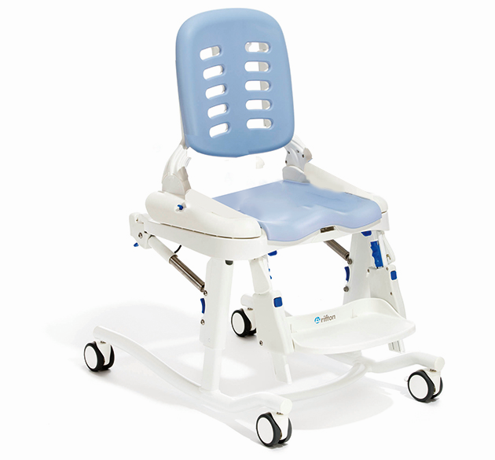

Teknisk data: Stl 1 Stl 2 Stl 3
Total bredd 54 cm 54 cm 58,5 cm
Sitthöjd 41-58 cm 41-58 cm 41-58 cm
Sittbredd 20*/25*/30 25*/30*/36 33*/38*/43
Sittdjup 20/23/25/28 29/32/34/37 38/41/43/46
Underbenslängd 20-33 25-38 36-48
Rygghöjd 39 48 60
Max belastning 34 kg 68 kg 102 kg
* Justerbart med lårstöd

LEV ART.NR | HUVUDPRODUKT | SESAM NR | X

4500-1219 | Hygienstol HTS stl 1 inkl polster | 38102
4500-1220 | Hygienstol HTS stl 2 inkl polster | 38103
4500-1221 | Hygienstol HTS stl 3 inkl polster | 38104

LEV ART.NR | TILLBEHÖR | SESAM NR

4513-1046 | Armstöd h14 cm HTS hygienstol stl 1 avtagbara par | 38267
4513-1047 | Armstöd h18 cm HTS hygienstol stl 1-3 avtagbara par | 38269
4513-1045 | Armstöd h22 cm HTS hygienstol stl 2- 3 avtagbara par | 38268

4514-1014 | Bord/Underarmstöd HTS hygienstol stl 1 | 38112
4514-1015 | Bord/Underarmstöd HTS hygienstol stl 2 | 38113
4514-1016 | Bord/Underarmstöd HTS hygienstol stl 3 | 38114
 | *Vid beställning av bord - beställ även armstöd

4513-1041 | Huvudstöd HTS hygienstol | 38125

4513-1032 | Bålstöd HTS hygienstol stl 1 u bröstbälte par | 38131
4513-1033 | Bålstöd HTS hygienstol stl 2 u bröstbälte par | 38132

4513-1054 | Höftstöd HTS hygienstol stl 1 par | 38128
4513-1055 | Höftstöd HTS hygienstol stl 2-3 par | 38130

4513-1039 | Abduktionskloss HTS hygienstol stl 1-2 | 38129
4513-1040 | Abduktionskloss HTS hygienstol stl 3 | 38133

4513-1037 | Stänkskydd HTS hygienstol litet stl 1-2 | 38109
4506-1008 | Stänkskydd HTS hygienstol litet stl 3 | 38110

4513-1036 | Stänkskydd HTS hygienstol stort stl 1-2 | 38116
4513-1121 | Stänkskydd HTS hygienstol stort stl 3 | 38117

4502-1053 | Potta HTS hygienstol stl 1 m handtag | 38108
4502-1054 | Potta HTS hygienstol stl 2 m handtag | 38111
4506-1026 | Potta HTS hygienstol stl 3 m handtag | 38115

4513-1042 | Påskjutshandtag HTS hygienstol stl 1-3 par | 38134

4512-1062 | Höftbälte HTS stl 1-2 | 38122
4512-1079 | Höftbälte HTS stl 3 | 38123

4512-1063 | Bröst/Skuldersele HTS hygienstol stl 1 | 38118
4512-1064 | Bröst/Skuldersele HTS hygienstol stl 2 | 38119
4512-1078 | Bröst/Skuldersele HTS hygienstol stl 3 | 38121

4512-1049 | Vadband HTS hygienstol stl 1-2 mjukt | 38120
4512-1077 | Vadband HTS hygienstol stl 3 mjukt | 38124

Övrig information:

